set_info
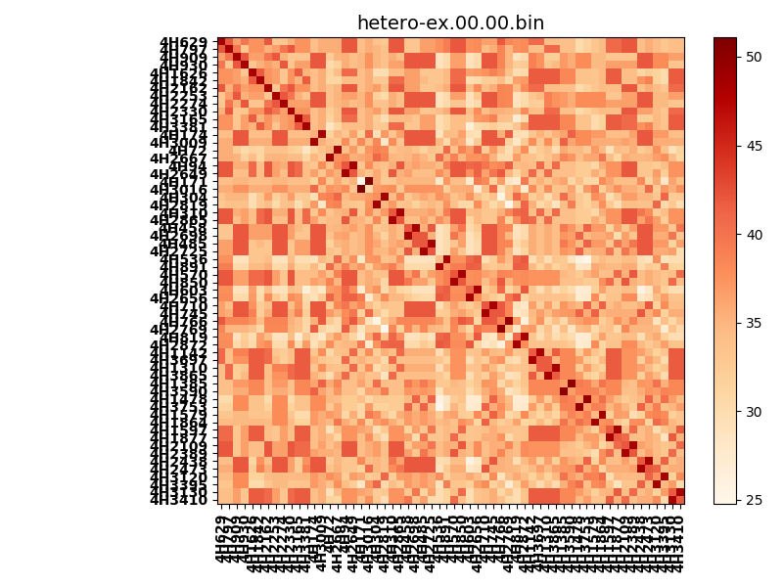
!full_name: | 4H_1or2N_5_DNA-ALL-basicL-rep-core_vertical-Ridge-WbnRD10-P07-DEL6.00/4H_1or2N_5_DNA-ALL-basicL-rep-core_vertical-Ridge-WbnRD10_P07_bc-48.00_nc-42.00/hetero-ex.00.00.set
name: | 4H_1or2N_5_DNA-ALL-basicL-rep-core_vertical-Ridge-WbnRD10-P07-DEL6.00/4H_1or2N_5_DNA-ALL-basicL-rep-core_vertical-Ridge-WbnRD10
N_pairs: | 36
N_heterodimers: | 24
N_homodimers: | 12
type: | hetero-ex

orthogonality_average: | 12.9979438782
orthogonality_average_%: | -49.4085581847
orthogonality_gap: | 26.3070697784
orthogonality_gap_%: | -100.0
N_offtarget_above_min_ontarget: | 3540

max_affinity: | 24.7758083344
min_affinity: | 51.0828781128
lower_is_better: | True

binding_cutoff: | -48.0
binding_min_affinity: | 51.0828781128
binding_min_affinity_%: | -0.0

nonbinding_cutoff: | -42.0
nonbinidng_max_affinity: | 24.7758083344
nonbinidng_max_affinity_%: | 100.0

total_II_pairs: | 92
total_II_pairs_%: | 63.8888888889
total_IN_mismatches: | 0
total_IN_mismatches_%: | 0.0
total_NN_pairs: | 52
total_NN_pairs_%: | 36.1111111111

total_electrostatic_matches: | 285
total_electrostatic_matches_%: | 98.9583333333
total_electrostatic_mismatches: | 3
total_electrostatic_mismatches_%: | 1.04166666667

alignment: | P07
starting_pos: | f
N_heptades: | 4
N_aminoacids: | 29

normalization_max: | 24.7758083344
normalization_min: | 51.0828781128

